BOM_3DO-ODE-CDROM-20230701已下单20
ID | Name | Designator | Footprint | Quantity
1 | 4.7K | R5 | R0603 | 1 | 可省略，外接ODE/CD指示灯将无法使用
2 | 4.7K | R1 | R0603 | 1 | 可省略，板载ID12 ACCESS LED将无法使用
3 | 4.7K | R3,R4,R2 | R0603 | 3
4 | SN74LVC4245APW | U4,U3,U2 | TSSOP-24_L7.8-W4.4-P0.65-LS6.4-BL | 3
5 | USB-256-BRWH137 | USB | USB-A_TH_USB-256-BRWH137 | 1 | 可省略，直接使用TYPE-C TO USB-A转换线外接USB disk。如果要使用此插座，注意下方图片中按绿线焊接
6 | 100nF | C2 | C0603 | 1 | 可省略
7 | 47uF | C3 | C1206 | 1 | 可省略
8 | PINHD-1X2 | LED,ODE/CD | 1X02 | 2 | 可省略
9 | LED-DIP-3MM_GREEN | CD | LED-TH_BD4.1-P2.00-D0.6-RD_GREEN | 1 | 可省略，板载ODE/CD工作状态指示灯
10 | AFC25-S30HCC-00 | CDROM,3DO | FPC-TH_30P-P1.25_AFC25-S30HCC-00 | 2
11 | AFC25-S14HCC-00 | CDROM-POWER,3DO-POWER | FPC-TH_14P-P1.25_AFC25-S14HCC-00 | 2 | 14个针脚，用于SANYO 21J和GOLDSTAR 101M
或者 11 | AFC25-S12HCC-00 | CDROM-POWER,3DO-POWER | FPC-TH_12P-P1.25_AFC25-S12HCC-00 | 2 | 12个针脚，用于PANASONIC FZ1
12 | LED_0805 | ACCESS | LED0805-R-RD_GREEN | 1 | 可省略，板载ACCESS工作状态指示灯；功能与3DO主机面板右侧ACCESS LED相同，如下方图片中紫线外接LED
13 | 220uf/10v | C1 | CAP-TH_BD5.0-P2.00-D0.8-FD | 1 | 可省略
14 | SS-12D10G6 | MODE | SS-12D10G6 | 1 | 如果从ODE/CD(PINHD-1X2，下方图片中黑线)外接开关，需要将此开关设定在CD档
15 | 2040PICO | U1 | 2040PICO | 1
16 | 0K | R6 | R0603 | 1 | 仅用于SANYO 21J单独接入ODE时：SANYO主板需要从CDROM获得一个时钟信号，当单独接入ODE不接入CDROM时，三洋主板将无法获得音频时钟信号，需要外接晶振
17 | 16.93MHz | X1 | OSC-SMD_4P-L7.0-W5.0-BL_SG7050 | 1

黑色项目是必需的
蓝色项目ID1.2.5.6.7.8.9.12.13可以省略
红色项目ID16.17可以省略仅用于SANYO 21J不接入CDROM，只单独接入ODE时使用

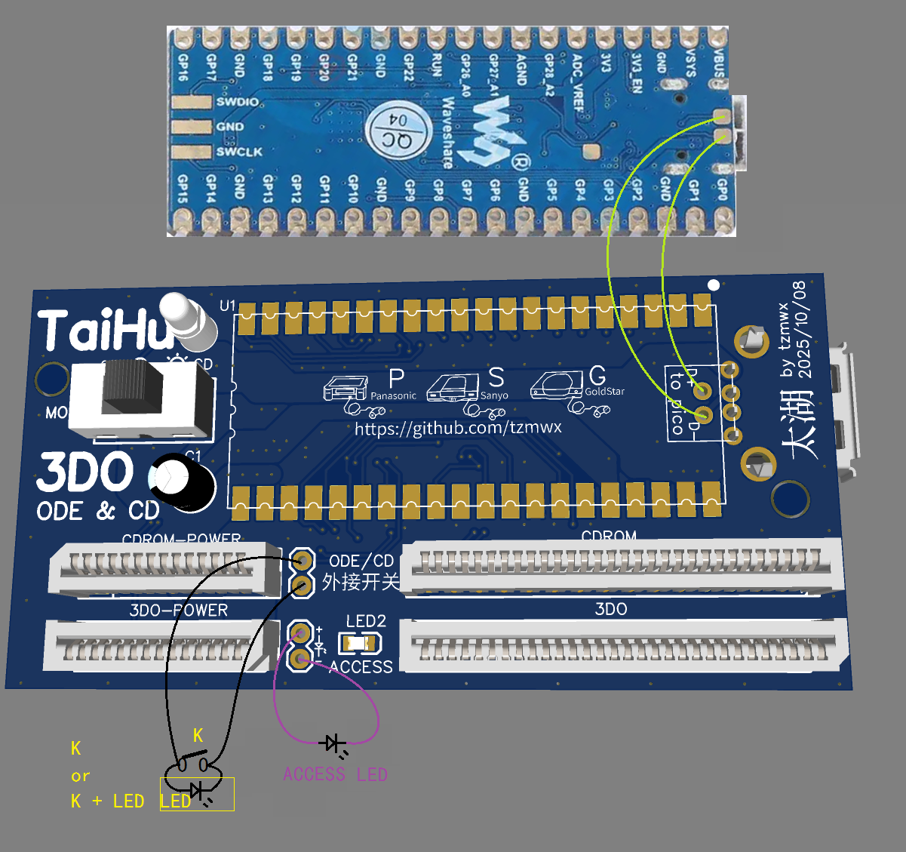
需要注意的连接点：

FPC插座型号和插座方向布局：

 | PANASONIC FZ1

 | 12p X 2
 | 30P X 2

 | SANYO 21J
 | GOLDSTAR 101M

 | 14p X 2
 | 30P X 2

